Carátula
PERÚ
Presidencia del Consejo de Ministros
Centro Nacional de Planeamiento Estratégico

PERÚ: DATOS PARA EL PLANEAMIENTO ESTRATÉGICO.

 | Componentes estratégicos:

 | 1. Población
 | 2. Territorio
 | 3. Nacidos vivos
 | 4. Situación alimentario nutricional
 | 5. Servicios
 | 6. Desarrollo Social
 | 7. Empleo
 | 8. Gasto presupuestal

 |  |  | Julio de 2021

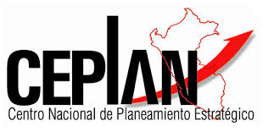

 |  | Dirección Nacional de Seguimiento y Evaluación

